Sheet1
恒洁卫浴洁具方案
 | 产品图片 | 品牌 | 产品名称 | 型号 | 规格 | 材质 | 颜色 | 单位 | 数量 | 门市单价 | 门市总价 | 供货周期 | 备注
公卫 | 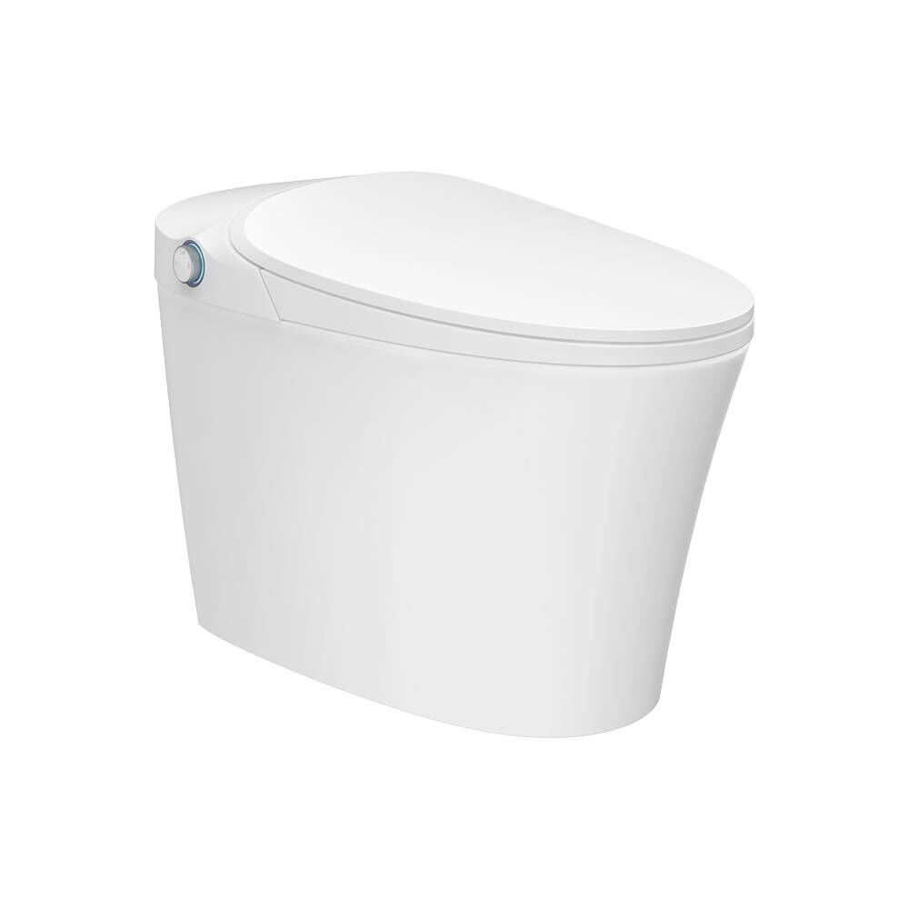 | 恒洁 | 智能马桶 | HCE310A01 | 683x413x505mm | 陶瓷 | 白色 | 个 | 1 | 3,999 | 3,999 | 成品周期7-10天，定制品周期40天
 | 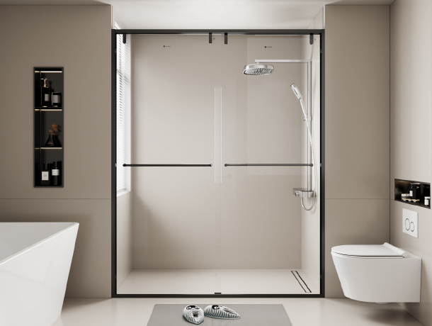 | MGD | 隔断 | K2 | 1510*2100mm | 陶瓷 | 灰色 | 个 | 3.171 | 1,399 | 4,436
 | 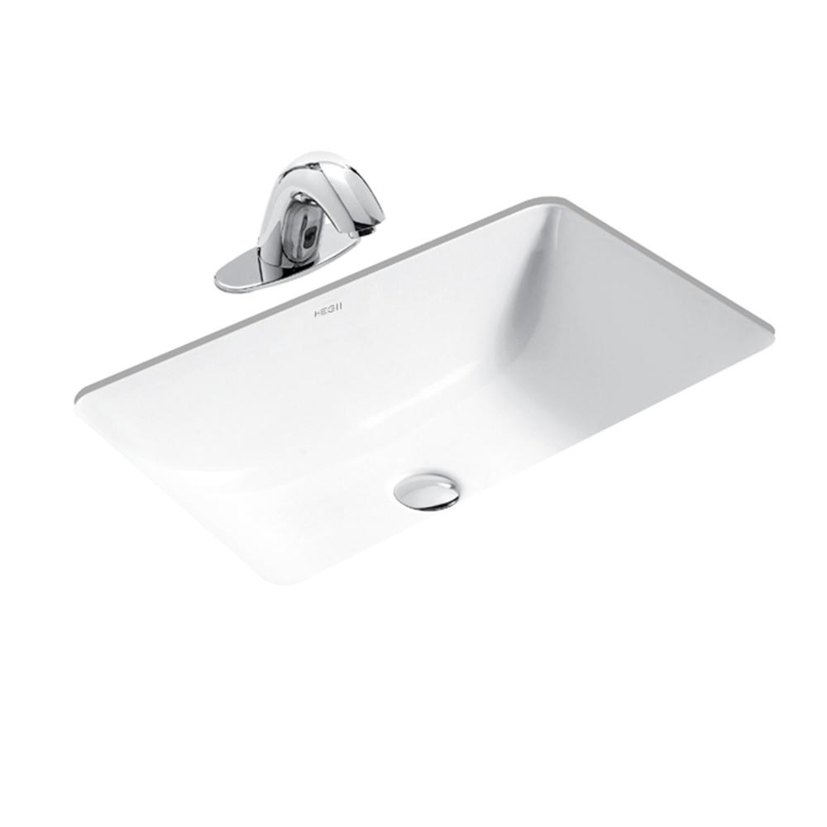 | 恒洁 | 台下盆 | HC10100-070 | 600x400x205mm | 陶瓷 | 白色 | 个 | 1 | 480 | 480
 | 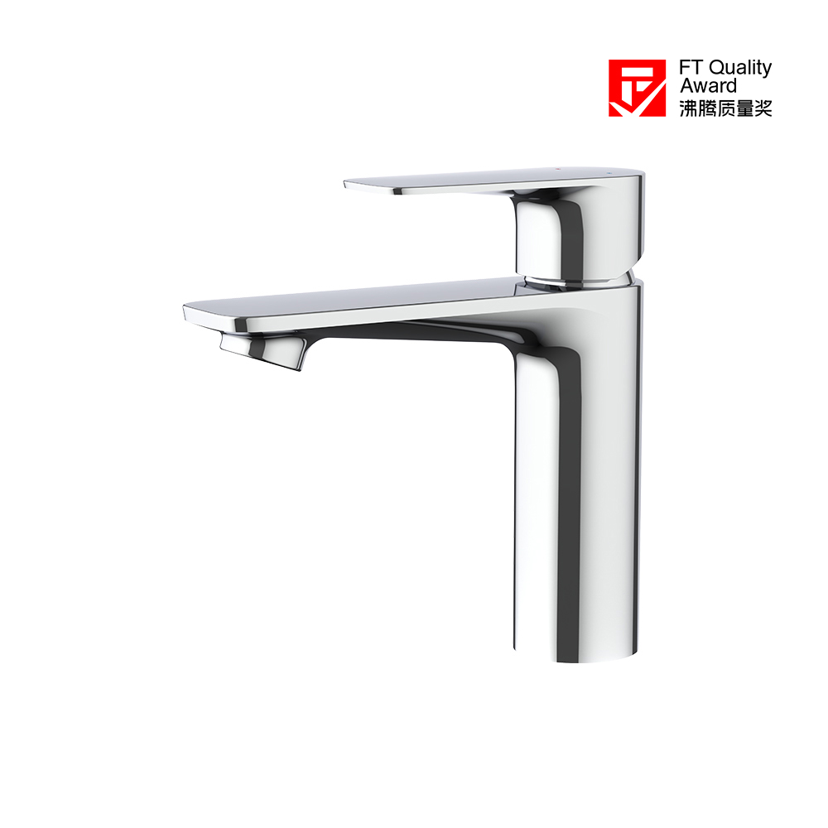 | 恒洁 | 龙头 | HMF173-111 | / | 铜 | 银色 | 个 | 1 | 699 | 699
 |  | 恒洁 | 花洒 | HMF162-333B | / | 铜+不锈钢 | 银色 | 个 | 1 | 1,499 | 1,499
主卫 | 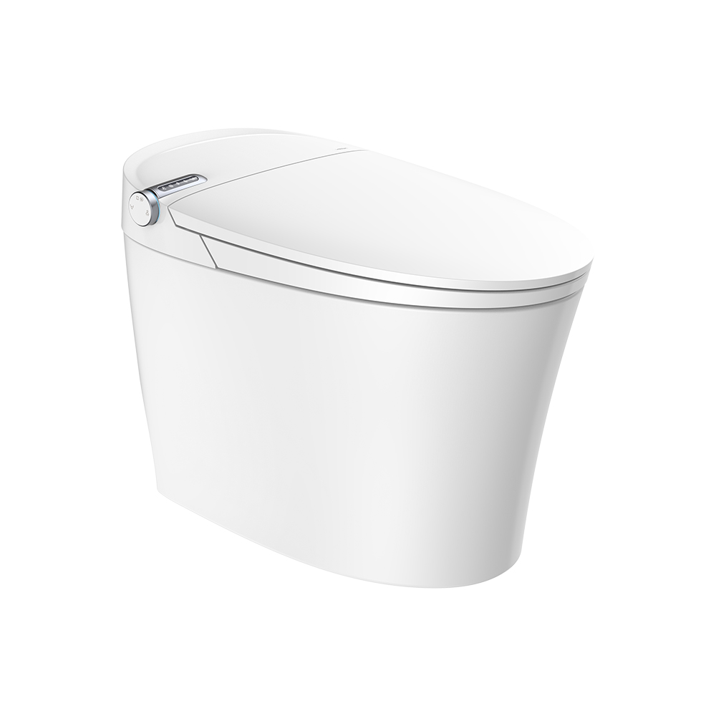 | 恒洁 | 智能马桶 | HCE860A01 | 683x413x505mm | 陶瓷 | 白色 | 个 | 1 | 5,599 | 5,599
 |  | 恒洁 | 花洒 | HMF162-333B | / | 铜+不锈钢 | 银色 | 个 | 1 | 1,499 | 1,499
 |  | 恒洁 | 台下盆 | HC10100-070 | 600x400x205mm | 陶瓷 | 白色 | 个 | 1 | 480 | 480
 |  | 恒洁 | 龙头 | HMF173-111 | / | 铜 | 银色 | 个 | 1 | 699 | 699
 | 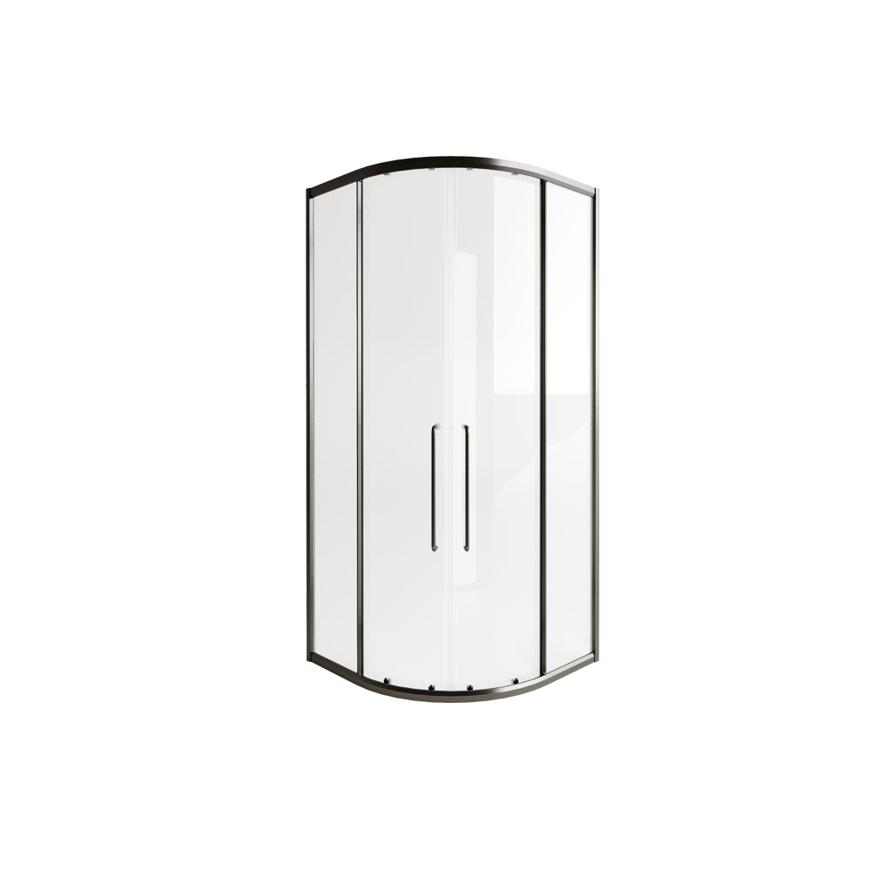 | 恒洁 | 隔断 | HLG103S42灰色 | 1050*968*2100 | 铝 | 银色 | 平米 | 4.3 | 1,199 | 5,156
厨房 |  | 恒洁 | 菜盆 | HMB109 | 700x470x220mm | 不锈钢 | 银色 | 个 | 1 | 1,599 | 1,599
 |  | 恒洁 | 菜盆龙头 | HMF103-412B | / | 铜 | 银色 | 个 | 1 | 899 | 899
拖把池 | 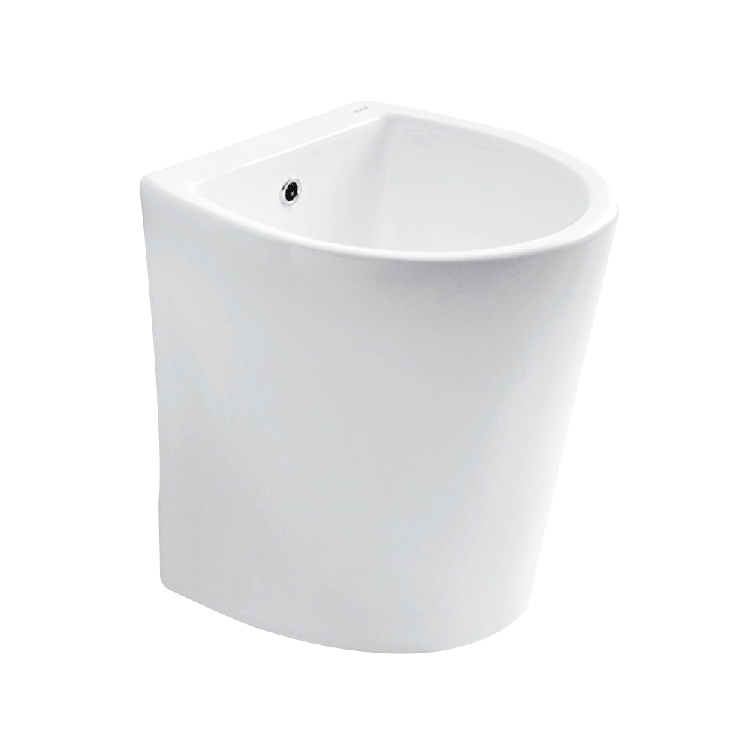 | 恒洁 | 拖把池 | HC9004 | 410*410*450mm | 陶瓷 | 白色 | 个 | 1 | 899 | 899
 | 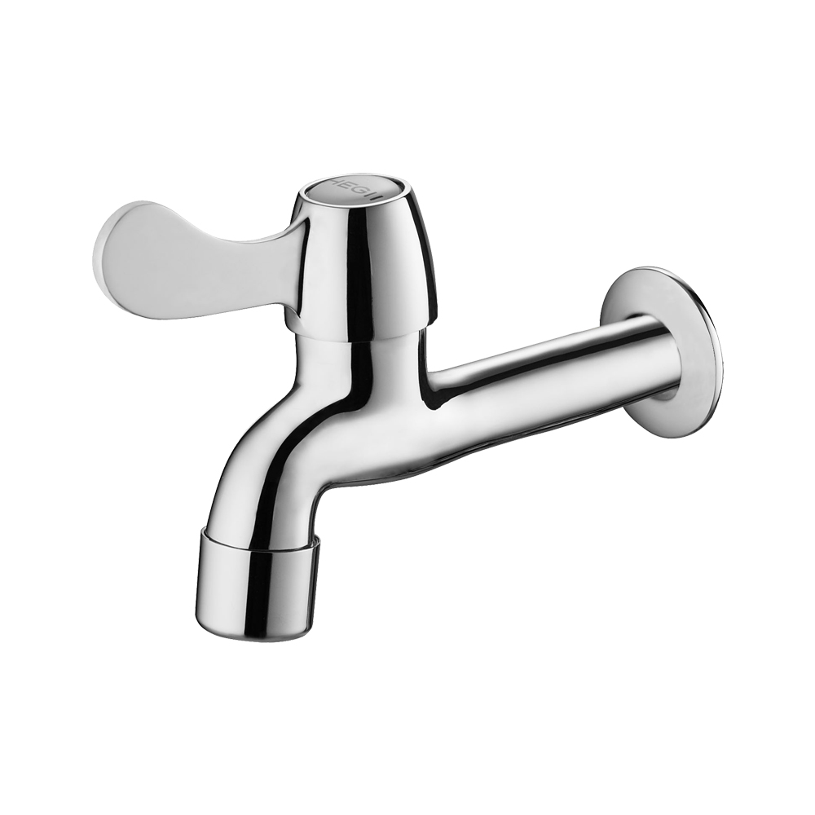 | 恒洁 | 拖把池龙头 | HMF2600-15C | / | / | 银色 | 个 | 1 | 109 | 109
配件 |  | 恒洁 | 角阀 | HMA007A | / | 铜+不锈钢 | 银色 | 个 | 4 | 48 | 192
 | 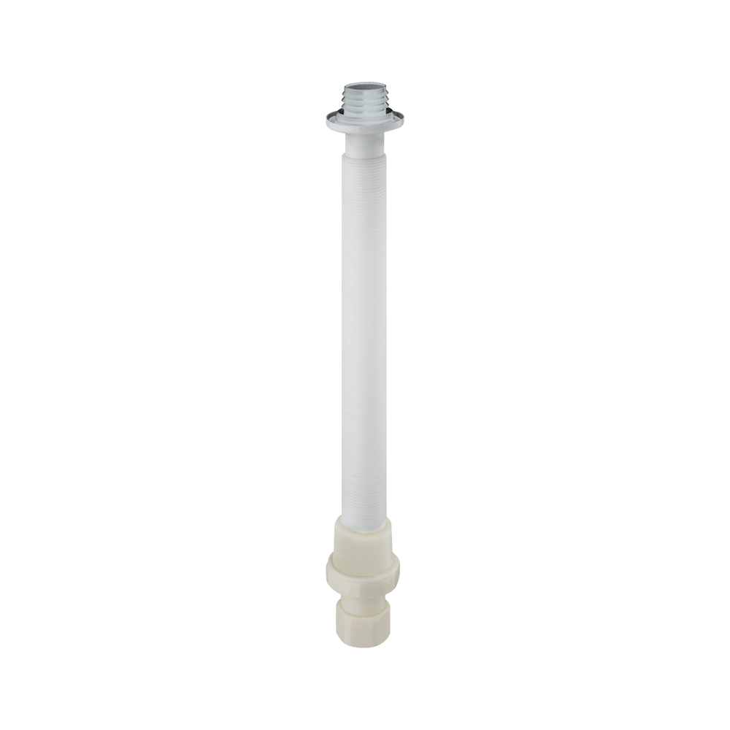 | 恒洁 | 下水软管 | HMW21-011SN | / | / | / | 根 | 2 | 48 | 96
总计： |  |  |  |  |  |  |  |  |  |  | 28,340

